상품제안서
송월호텔항균타월150g 3P고급박스세트(코로나백신자수) | 상품코드: S20947

 |  |  |  |  |  |  | 02-713-8555 | www.synergygift.co.kr
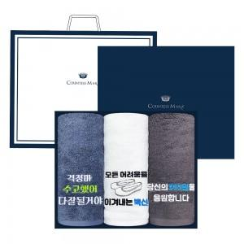

【상세/제작정보】 | <p>※자수인쇄 별도 문의 바랍니다.</p>

【인쇄/포장옵션】 | 실크, 자수 / 포장지포장

【공급단가】 | 수량 | 35~ | 100~ | 500~ | 1,000~ | 2,000~
*VAT별도 | 단가 | 14,240원 | 14,020원 | 13,700원 | 13,150원 | 12,600원

【상품 URL】 | https://www.synergygift.co.kr:443/src/goods_detail.php?gdno=20947

